Hoja1
Caracteristicas | Playstation 4 | Wii U | Xbox One
Nucleos Cuantos nucleos tiene el procesador? | 8 | 3 | 8
Frecuencia base Velocidad basica del reloj | 1.6 GHz | 1.2 GHz | 853 MHz
Frecuencia maxima Velocidad del reloj cuando se lo overclockea | 2.75 GHz | 550 MHz | 1750 MHz
Subprocesos Cantidad de hilos que puede ejecutar a la vez | 16 hilos | 8 hilos | 16 hilos
Cache Velocidad de la memoria interna del CPU | Level 1= 8x32 KB data caches Level 2= 2x2 MB shared caches | Level 1= 32 KB Level 2= 3 MB | Level 1= 16 KB/SC*12SCs=192KB(nonshared) Level 2= 4x128KB=512KB(shared)
Imagen representativa | 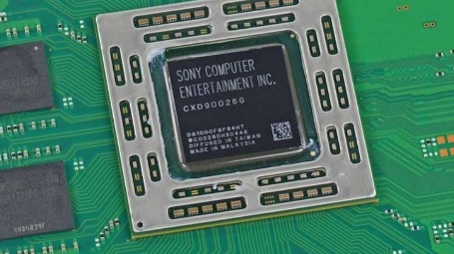 |  | 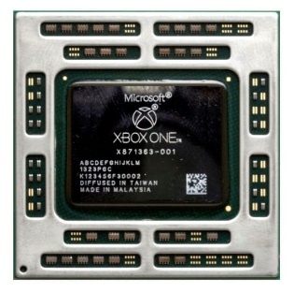

Práctica comparativa

Objetivo: hacer un análisis comparativo para resolver el problema de Matilda.

En la familia somos tres hermanos y nuestro padre, que se encuentra de viaje en el exterior, nos envió de regalo tres procesadores para nuestras diferentes necesidades, yo (Matilda) le pedí uno para poder jugar al tan esperado Cyberpunk 2077, mi pequeño hermano, Marcelo, en cambio, solamente le pidió uno para ejecutar la suite de Office 2019 y, por último, mi hermano mayor le encargó uno para poder hacer ediciones de video en un programa llamado Wondershare Filmora X.

Estamos confundidos debido a que no los etiqueto con nombres…

Nuestro padre nos envió los siguientes procesadores:

Amd Ryzen 5
Amd a8
intel i3

¿Cuál es para cada uno?

Amd Ryzen 5 | Matilda | Cyberpunk 2077
Amd a8 | Marcelo | Office 2019
intel i3 | hermano mayor | Wondershare Filmora X Ediciones de video

